Tabelle1

Spalte1 | Spalte2
Paul Gründer
Repräsentant für: | Start-Up-Gründer
Alter: | 28yo
Land: | Deutschland
Soziales Leben: | Wenig Freizeit, Netzwerken auf Gründerevents, Austausch in Founder-Gruppen auf LinkedIn, Wochenende oft im Co-Working-Space
Arbeitsleben: | Vollzeit als CTO eines KI-Start-ups (4 Mitarbeiter), 50-60 Stunden pro Woche, ständig auf der Suche nach Talenten und Investoren
IT-Erfahrungen: | Sehr hoch (Full-Stack-Entwicklung, Cloud, DevOps, Machine Learning), nutzt täglich KI-Tools wie GitHub Copilot und ChatGPT
Zeit am Computer pro Tag: | 10-12 Stunden
Ausbildung und Fähigkeiten: | Master Informatik, spezialisiert auf Machine Learning, Führungserfahrung in agilen Teams
Erwartungen an die neue Software: | Erwartet präzises KI-basiertes Matching von Skill-Profilen ("wie bei Amazon"), einfache Ausschreibungserstellung, transparentes Bewertungssystem für Studierende
Einstellung zu KI: | Sehr positiv. "KI ist das Herz unserer Arbeit! Ein KI-basiertes Matching und automatische Bewertungen sind für mich ein Muss. Würde mir sogar wünschen, dass die Plattform automatisch passende Teammitglieder vorschlägt."

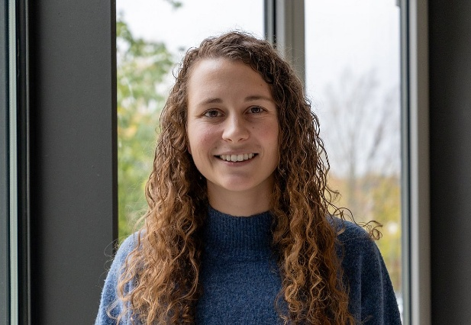
Spalte1 | Spalte2
Sophie Strukturiert
Repräsentant für: | karriereorientierte Studierende (Master)
Alter: | 22yo
Land: | Deutschland
Soziales Leben: | Enger Freundeskreis aus dem Studium, wenig Zeit für Partys, ab und zu Studi-Partys am Wochenende
Arbeitsleben: | Masterstudentin Wirtschaftsinformatik (3. Semester) + Werkstudentin (20h/Woche) in einer IT-Beratung
IT-Erfahrungen: | Mittel bis gut (Office, ERP-Grundlagen, Python-Grundkenntnisse, Teams, Zoom), nutzt ChatGPT gelegentlich für Textverbesserungen
Zeit am Computer pro Tag: | 6-8 Stunden
Ausbildung und Fähigkeiten: | Bachelor BWL, jetzt Master Wirtschaftsinformatik, gute analytische Fähigkeiten, organisiert und strukturiert
Erwartungen an die neue Software: | Seriöse Profile, DSGVO-konforme Datenlöschung, transparente Bewertungen, einfacher Bewerbungsprozess, Benachrichtigungen über passende Ausschreibungen
Einstellung zu KI: | Abwartend positiv. "KI kann helfen bei der Vorauswahl, aber ich will nicht, dass meine Daten unkontrolliert analysiert werden. Besonders bei Bewerbungen sollte die Entscheidung fair bleiben. Eine KI zur Feedback-Verbesserung für Bewerbungsunterlagen fände ich aber cool, wie Julia meinte."


Spalte1 | Spalte2
Nina Neugierig
Repräsentant für: | technikbegeisterte Bachelorstudierende (untere Semester)
Alter: | 19yo
Land: | Deutschland
Soziales Leben: | Viele Freunde aus der Erstiwoche, viel über WhatsApp und Instagram, am Wochenende Partys und Konzerte
Arbeitsleben: | Bachelorstudentin Informatik (3. Semester), nebenbei geringfügige Beschäftigung als Tutorin für "Einführung in die Programmierung"
IT-Erfahrungen: | Grundlagen (Java, Web-Grundlagen), tägliche Nutzung von ChatGPT für Hausaufgaben, erste Erfahrungen mit KI-Tools, begeisterte Social-Media-Nutzerin
Zeit am Computer pro Tag: | 5-7 Stunden (+ Smartphone intensiv)
Ausbildung und Fähigkeiten: | Abitur mit Informatik-Leistungskurs (Note 1,7), lernt schnell, experimentiert gerne, Kreativität als Stärke
Erwartungen an die neue Software: | Intuitive Bedienung (auch auf dem Smartphone), coole Start-up-Profile entdecken, einfache Registrierung für Events, KI-Chat für Bewerbungs-Feedback ("Das wäre mega!")
Einstellung zu KI: | Begeistert. "KI ist voll cool! Ich nutze ChatGPT ständig für Hausaufgaben. Ein KI-Chat, der mir Feedback zu meiner Bewerbung oder Idee gibt? Das wäre mega! Wäre sofort dabei. Und dieser KI-Bewertungs-Chat, von dem Jonas gesprochen hat? Ja, bitte sofort!" passende Teammitglieder vorschlägt."


Spalte1 | Spalte2
Klaus Konservativ
Repräsentant für: | traditionelle / sicherheitsorientierte Start-Up-Gründer
Alter: | 45yo
Land: | Deutschland
Soziales Leben: | Familie mit zwei Kindern, Mitglied im lokalen Unternehmerverein, Golf am Wochenende, wenige aber langjährige Geschäftskontakte
Arbeitsleben: | Gründer und Geschäftsführer eines mittelständischen IT-Dienstleisters (25 Mitarbeiter), spezialisiert auf Datensicherheit und Compliance, arbeitet hauptsächlich mit Behörden und Banken
IT-Erfahrungen: | Solide (klassische Unternehmens-IT, ERP, CRM, Datenbanken), aber skeptisch gegenüber KI (Sicherheitsrisiken, Haftungsfragen, fehlende Kontrollierbarkeit)
Zeit am Computer pro Tag: | 6-8 Stunden (primär für E-Mails, Reports, Kundenkommunikation)
Ausbildung und Fähigkeiten: | Diplom Wirtschaftsinformatik (FH), 20 Jahre Berufserfahrung
Erwartungen an die neue Software: | Maximale Datensicherheit, verschlüsselte Passwortspeicherung, keine undurchschaubaren Algorithmen, klare rechtliche Rahmenbedingungen, zuverlässige Kontaktherstellung ohne "Spielereien"
Einstellung zu KI: | Sehr kritisch. "KI ist für mich ein Hype mit unkalkulierbaren Risiken. Ich arbeite mit sensiblen Kundendaten – da kann ich mir keine 'Halluzinationen' oder undurchschaubare Entscheidungen leisten. Keine KI, danke. Höchstens als optionales Feature für die, die es brauchen – aber nicht für mich oder mein Unternehmen."

